Contratos
SPRINT 1
Contratos
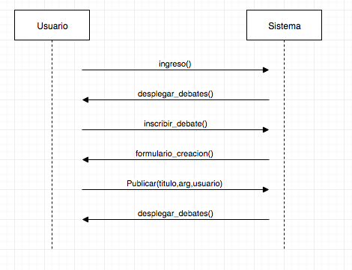
nombre | ingreso()
responsabilidades | Permitir que un usuario ingresar a la aplicación a través de un login. Solicitar el despliegue de la ventana de debate (desplegar_debates)
tipo | Sistema
referencias cruzadas
notas
excepciones
salida
precondiciones | usuario tenga una cuenta en Facebook
postcondiciones | usuario ingresó al sistema si se trata de un nuevo usuario en el sistema, se creó instancia usuario

nombre | desplegar_debates()
responsabilidades | Desplegar en pantalla todos los debates existentes
tipo | interfaz
referencias cruzadas
notas
excepciones
salida
precondiciones | usuario ingresado en el sistema
postcondiciones | se desplegaron todos los debates en pantalla

nombre | inscribir_debate(id_usuario,fecha)
responsabilidades | Solicitar un formulario de creación de debate Capturar el usuario y la fecha y agregarla a un nuevo debate
tipo | Sistema
referencias cruzadas
notas
excepciones | Si el id del usuario no es valido, indicar error
salida
precondiciones | El sistema conoce el id del usuario
postcondiciones | Se creó instancia debate Se asoció la instancia usuario a la instancia debate | *formulario

nombre | formulario_creacion()
responsabilidades | Desplegar en pantalla formulario de creación de debate
tipo | Interfaz
referencias cruzadas
notas
excepciones
salida
precondiciones | usuario solicitó inscribir debate
postcondiciones | se desplegó el formulario en pantalla

nombre | pubicar_debate(id_debate,titulo,arg,usuario)
responsabilidades | Capturar titulo,argumento y agregarlo al debate Solicitar la actualización de ventana de debate
tipo | Sistema
referencias cruzadas
notas
excepciones | Si el usuario no agregó titulo o argumento, indicar error
salida
precondiciones | usuario completó el formulario de creación de debate
postcondiciones | se asignó a la instancia debate el titulo y el argumento

